rajas herrero venta
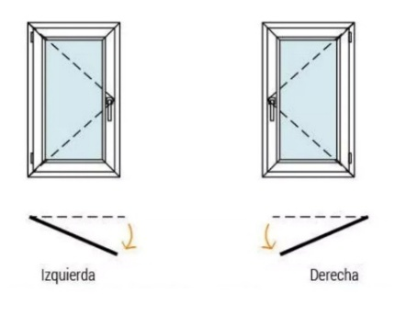
 | WHATSAPP 2314-483072
 | AV.VENEZUELA 100-BOLIVAR

RAJA/BANDEROLA HERRERO BLANCO
Medidas | 3mm | 4mm | 5mm | esmerilado | fantasia | 3+3
40x40 | 40580 | 41185 | 42285 | 47605 | 41530 | 52505
50x40 | 44130 | 44935 | 46405 | 53500 | 45410 | 60045
60x40 | 47685 | 48700 | 50540 | 59405 | 49290 | 67590
70x40 | 51240 | 52450 | 54665 | 65305 | 53170 | 75135
80x40 | 54790 | 56205 | 58785 | 71200 | 57045 | 82675
90x40 | 58340 | 59955 | 62910 | 77095 | 60925 | 90210
100x40 | 61895 | 63710 | 67035 | 82995 | 64800 | 97755
40x50 | 44130 | 44935 | 46405 | 53500 | 45410 | 60045
50x50 | 48015 | 49080 | 51055 | 60495 | 49705 | 69220
60x50 | 51880 | 53215 | 55695 | 67480 | 54000 | 78390
70x50 | 55745 | 57350 | 60335 | 74465 | 58290 | 87560
80x50 | 59620 | 61485 | 64975 | 81450 | 62585 | 96730
90x50 | 63485 | 65620 | 69615 | 88440 | 66875 | 105900
100x50 | 67355 | 69755 | 74255 | 95425 | 71170 | 115070
40x60 | 47685 | 48700 | 50540 | 59405 | 49290 | 67590
50x60 | 51880 | 53215 | 55695 | 67480 | 54000 | 78390
60x60 | 56060 | 57730 | 60850 | 75555 | 58705 | 89190
70x60 | 60250 | 62245 | 66005 | 83740 | 63415 | 99990
80x60 | 64440 | 66765 | 71165 | 91930 | 68125 | 110790
90x60 | 68635 | 71280 | 76320 | 100115 | 72830 | 121590
100x60 | 72825 | 75800 | 81475 | 108305 | 77540 | 132390
40x70 | 51240 | 52450 | 54665 | 65305 | 53170 | 75135
50x70 | 55745 | 57350 | 60335 | 74465 | 58290 | 87560
60x70 | 60250 | 62245 | 66005 | 83740 | 63415 | 99990
70x70 | 64765 | 67145 | 71680 | 93015 | 68540 | 112420
80x70 | 69275 | 72045 | 77355 | 102295 | 73660 | 124850
90x70 | 73780 | 76945 | 83025 | 111570 | 78785 | 137280
100x70 | 78285 | 81840 | 88700 | 120845 | 83905 | 149710
40x80 | 54790 | 56205 | 58785 | 71200 | 57045 | 82675
50x80 | 59620 | 61485 | 64975 | 81450 | 62585 | 96730
70x80 | 69275 | 72045 | 77355 | 102295 | 73660 | 124850
80x80 | 74090 | 77325 | 83545 | 112655 | 79200 | 138910
90x80 | 78910 | 82605 | 89730 | 123020 | 84735 | 152970
100x80 | 83730 | 87885 | 95920 | 133385 | 90275 | 167030
40x90 | 58340 | 59955 | 62910 | 77095 | 60925 | 90210
50x90 | 63485 | 65620 | 69615 | 88440 | 66875 | 105900
60x90 | 68635 | 71280 | 76320 | 100115 | 72830 | 121590
70x90 | 73780 | 76945 | 83025 | 111570 | 78785 | 137280
80x90 | 78910 | 82605 | 89730 | 123020 | 84735 | 152970
90x90 | 84055 | 88265 | 96435 | 134475 | 90690 | 168655
100x90 | 89210 | 93935 | 103140 | 145935 | 96650 | 184355
40x100 | 61895 | 63710 | 67035 | 82995 | 64800 | 97755
50x100 | 67355 | 69755 | 74255 | 95425 | 71170 | 115070
60x100 | 72825 | 75800 | 81475 | 108305 | 77540 | 132390
70x100 | 78285 | 81840 | 88700 | 120845 | 83905 | 149710
80x100 | 83730 | 87885 | 95920 | 133385 | 90275 | 167030
90x100 | 89210 | 93935 | 103140 | 145935 | 96650 | 184355
100x100 | 94680 | 99395 | 110350 | 157880 | 103020 | 201675
40x110 | 65445 | 67465 | 71170 | 88860 | 68635 | 105210
50x110 | 71230 | 73915 | 78850 | 102445 | 75475 | 124255
60x110 | 77015 | 80370 | 86530 | 116030 | 82315 | 143300
70x110 | 82800 | 86820 | 94215 | 129615 | 89150 | 162340
80x110 | 88590 | 93270 | 101905 | 143205 | 96000 | 181390
90x110 | 94380 | 99720 | 109585 | 156795 | 102840 | 200435
100x110 | 100160 | 106165 | 117265 | 170380 | 109680 | 219475
40x120 | 69010 | 71220 | 75295 | 94755 | 72500 | 112740
50x120 | 75105 | 78060 | 83490 | 109440 | 79765 | 133425
60x120 | 81205 | 84900 | 91690 | 124125 | 87030 | 154110
70x120 | 87315 | 91745 | 99895 | 138820 | 94305 | 174805
80x120 | 93410 | 98585 | 108095 | 153505 | 101570 | 195490
90x120 | 99510 | 105425 | 116290 | 168190 | 108835 | 216175
100x120 | 105610 | 112265 | 124490 | 182875 | 116105 | 236860
40x150 | 79670 | 82485 | 87670 | 112445 | 84125 | 135340
50x150 | 86720 | 90485 | 97395 | 130415 | 92660 | 160945
60x150 | 93775 | 98480 | 107120 | 148390 | 101195 | 186545
70x150 | 100830 | 106475 | 116845 | 166365 | 109730 | 212145
80x150 | 107885 | 114470 | 126570 | 184340 | 118265 | 229265
90x150 | 114935 | 122465 | 136295 | 202315 | 126800 | 246380
100x150 | 121990 | 130465 | 146020 | 220290 | 135335 | 271980
brazo de empuje manija mas grande Sumar $10000

puertas herrero venta
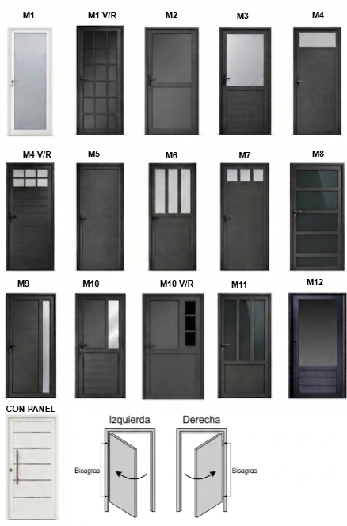
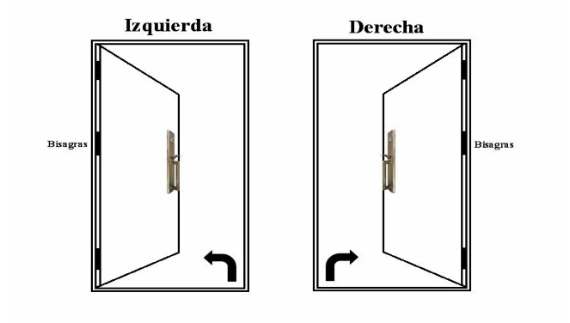
Pta 70 -7%
Pta 90 +10%
WHATSAPP 2314-483072
AV.VENEZUELA 100-BOLIVAR

PUERTAS HERRERO
Modelos | 3mm | 4mm | 5mm | Fantasia | Esmerilado | V3+3 | ADICION
modelo 1 | 152175 | - | 191500 | 185040 | 237270 | 279515 | BARRAL CURVO
modelo 1 vr | 201685 | - | 201685 | 234550 | 286780 | 201685
modelo 2 | 183735 | 188690 | 197645 | 191530 | 241015 | 263375
modelo 3 | 223865 | 226345 | 230820 | 227765 | 252505 | 263685
modelo 3 vr | 254540 | 242870 | 242870 | 258440 | 283180 | 242870
modelo 4 | 244620 | 245955 | 248450 | 246745 | 260490 | 266700
modelo 4 vr | 264995 | 258475 | 258475 | 267125 | 280870 | 258475 | 22325
modelo 5 | 243025 | - | - | - | - | - | BARRAL RECTO
modelo 6 | 248405 | 250880 | 255360 | 252300 | 277045 | 288220
modelo 7 | 256885 | 258220 | 260715 | 259015 | 272760 | 278970
modelo 8 | 205565 | 210905 | 220880 | 214075 | 269055 | 293895
modelo 9 | 250400 | 252140 | 255300 | 253170 | 270560 | 278425
modelo 10 | 261720 | 263465 | 265455 | 264100 | 275095 | 280055 | 22325
modelo 10 vr | 281820 | 277285 | 277285 | 284200 | 295200 | 277285 | PICAPORTE
modelo 11 | 242625 | 248035 | 255505 | 250410 | 291650 | 310285
modelo 12 | 204455 | 209865 | 217340 | 212240 | 253480 | 272115
modelo panel | 351025 | 351025 | 351025 | 351025 | 351025 | 351025 | 0

rajas modena venta
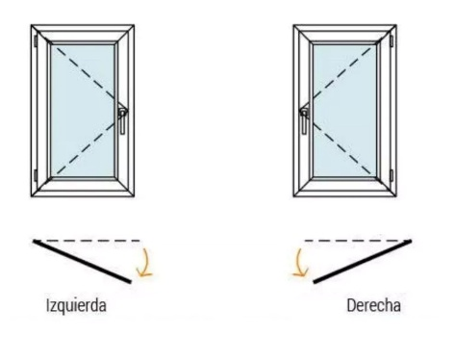
WHATSAPP 2314-483072
AV.VENEZUELA 100-BOLIVAR

RAJAS DE ABRIR Y BANDEROLAS MODENA
Medidas | 3mm | 4mm | v/5mm | esmerilado | fantasia | 3+3 | DVH
40x40 | 120100 | 120725 | 121860 | 127360 | 121085 | 132420 | 154275
50x40 | 127625 | 128465 | 129980 | 137310 | 128950 | 144075 | 166955
60x40 | 135200 | 136245 | 138145 | 147310 | 136860 | 155770 | 179680
70x40 | 142750 | 144005 | 146290 | 157280 | 144745 | 167440 | 192380
80x40 | 150315 | 151775 | 154445 | 167270 | 152645 | 179125 | 205095
90x40 | 157870 | 159540 | 162590 | 177250 | 160540 | 190805 | 217800
100x40 | 165400 | 167280 | 170715 | 187205 | 168405 | 202460 | 230475
40x50 | 127645 | 128480 | 130000 | 137330 | 128970 | 144090 | 166975
50x50 | 135540 | 136640 | 138680 | 148435 | 137290 | 157455 | 180470
60x50 | 143410 | 144790 | 147355 | 159535 | 145605 | 170805 | 193955
70x50 | 151285 | 152940 | 156025 | 170630 | 153915 | 184160 | 207440
80x50 | 159195 | 161120 | 164725 | 181750 | 162255 | 197540 | 220955
90x50 | 167065 | 169270 | 173400 | 192850 | 170570 | 210895 | 234440
100x50 | 174940 | 177420 | 182070 | 203945 | 178880 | 224250 | 247925
40x60 | 135200 | 136245 | 138145 | 147310 | 136860 | 155770 | 179680
50x60 | 143410 | 144790 | 147355 | 159535 | 145605 | 170805 | 193955
60x60 | 151605 | 153335 | 156560 | 171755 | 154345 | 185845 | 208230
70x60 | 159845 | 161905 | 165795 | 184120 | 163115 | 200910 | 222530
80x60 | 168050 | 170455 | 175000 | 196455 | 171855 | 215945 | 236805
90x60 | 176260 | 179000 | 184205 | 208795 | 180600 | 230985 | 251080
100x60 | 184480 | 187550 | 193420 | 221140 | 189350 | 246030 | 265360
40x70 | 142750 | 144005 | 146290 | 157280 | 144745 | 167440 | 192380
50x70 | 151285 | 152940 | 156025 | 170630 | 153915 | 184160 | 207440
60x70 | 159845 | 161905 | 165795 | 184120 | 163115 | 200910 | 222530
70x70 | 168390 | 170845 | 175535 | 197580 | 172285 | 217630 | 237595
80x70 | 176925 | 179785 | 185275 | 211045 | 181455 | 234355 | 252655
90x70 | 185465 | 188735 | 195020 | 224515 | 190635 | 251085 | 267730
100x70 | 194015 | 197690 | 204780 | 237995 | 199825 | 267825 | 282810
40x80 | 150300 | 151760 | 154425 | 167255 | 152630 | 179110 | 205075
60x80 | 168050 | 170455 | 175000 | 196455 | 171855 | 215945 | 236805
70x80 | 176925 | 179785 | 185275 | 211045 | 181455 | 234355 | 252655
80x80 | 185790 | 189130 | 195555 | 225640 | 191065 | 252765 | 268515
90x80 | 194665 | 198480 | 205845 | 240245 | 200685 | 271190 | 284390
100x80 | 203525 | 207815 | 216120 | 254830 | 210285 | 289595 | 300240
40x90 | 157870 | 159540 | 162590 | 177250 | 160540 | 190805 | 217800
50x90 | 167065 | 169270 | 173400 | 192850 | 170570 | 210895 | 234440
60x90 | 176260 | 179000 | 184205 | 208795 | 180600 | 230985 | 251080
70x90 | 185465 | 188735 | 195020 | 224515 | 190635 | 251085 | 267730
80x90 | 194665 | 198480 | 205845 | 240245 | 200685 | 271190 | 284390
90x90 | 203860 | 208210 | 216650 | 255955 | 210715 | 291280 | 301025
100x90 | 213060 | 217945 | 227455 | 271680 | 220750 | 311380 | 317675
40x100 | 165420 | 167295 | 170730 | 187225 | 168425 | 202475 | 230495
50x100 | 174940 | 177420 | 182070 | 203945 | 178880 | 224250 | 247925
60x100 | 184480 | 187550 | 193420 | 221140 | 189350 | 246030 | 265360
70x100 | 194015 | 197690 | 204780 | 237995 | 199825 | 267825 | 282810
80x100 | 203525 | 207815 | 216120 | 254830 | 210285 | 289595 | 300240
90x100 | 213060 | 217945 | 227455 | 271680 | 220750 | 311380 | 317675
100x100 | 222595 | 227465 | 238785 | 287900 | 231210 | 333155 | 333900
40x110 | 172970 | 175055 | 178880 | 197160 | 176260 | 214060 | 243195
50x110 | 182830 | 185605 | 190705 | 215085 | 187215 | 237625 | 261465
60x110 | 192705 | 196175 | 202540 | 233020 | 198180 | 261200 | 279770
70x110 | 202560 | 206710 | 214355 | 250935 | 209125 | 284755 | 298035
80x110 | 212425 | 217260 | 226180 | 268860 | 220080 | 308315 | 316305
90x110 | 222280 | 227800 | 237995 | 286780 | 231025 | 331875 | 334570
100x110 | 232165 | 238370 | 249840 | 304720 | 242000 | 355455 | 352860
40x120 | 179435 | 181720 | 185930 | 206045 | 183045 | 224625 | 254800
50x120 | 189810 | 192860 | 198475 | 225285 | 194620 | 250070 | 274070
60x120 | 201105 | 204920 | 211940 | 245455 | 207125 | 276440 | 294260
70x120 | 212455 | 217035 | 225455 | 265675 | 219680 | 302860 | 314505
80x120 | 221020 | 226370 | 236195 | 283120 | 229455 | 326505 | 331970
90x120 | 230905 | 237020 | 248245 | 301875 | 240545 | 351460 | 350745
100x120 | 241790 | 248670 | 261300 | 321635 | 252635 | 377420 | 370530
40x150 | 203205 | 206120 | 211475 | 237075 | 207810 | 260735 | 294020
50x150 | 214375 | 218260 | 225405 | 259525 | 220510 | 291070 | 315485
60x150 | 225565 | 230425 | 239355 | 282000 | 233230 | 321425 | 336975
70x150 | 236695 | 242530 | 253245 | 304415 | 245895 | 351725 | 358405
80x150 | 247905 | 254710 | 267215 | 326910 | 258630 | 373330 | 379910
90x150 | 259085 | 266870 | 281155 | 349375 | 271345 | 394910 | 401390
100x150 | 270260 | 279015 | 295090 | 371835 | 284050 | 425250 | 422865

puertas eco venta
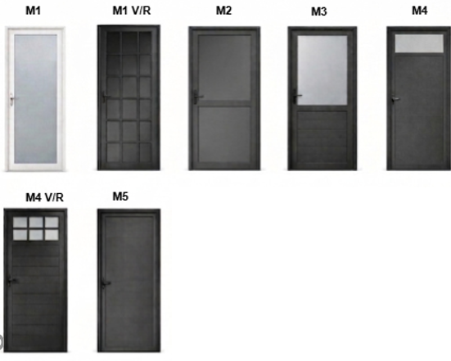
WHATSAPP 2314-483072
AV.VENEZUELA 100-BOLIVAR

PUERTAS LIVIANAS 25 mm
Modelo | v3mm | v4mm | fantasia
modelo 1 vr | 144335 | 174195 | 177200
modelo 2 | 153920 | 158875 | 161715
modelo 3 | 185885 | 188365 | 189785
modelo 3vr | 220075 | 208405 | 223970
modelo 4 | 202330 | 203670 | 204460
modelo 4 vr | 219665 | 213140 | 221790
modelo 5 | 214530 | - | -

